Solicitud gráfica
 | Área: | Matemáticas |  |  | Fecha:
 | Grado: | 6
 | Título del tema: | Los sistemas de numeración |  |  | ¿Cuaderno de estudio o recurso? | Cuaderno de Estudio
 | Editor:

 | Código guión o recurso: | MA_06_02_CO | ← Para determinar este código, visite la hoja de Ayuda
 |  |  |  |  | ESPECIFICACIÓN DE ARCHIVOS A ENTREGAR
Núm. | Archivo Shutterstock o ruta en web | Imagen para: | Tipo | Formato | Nombre imagen SMALL | Tamaño imagen SMALL | Nombre imagen ZOOM | Tamaño imagen ZOOM | Descripción | Observaciones
IMG01 | 40406029 | Cuaderno de Estudio | Fotografía |  | MA_06_02_CO_IMG01_small | 526 x 370 px | MA_06_02_CO_IMG01_zoom | 800 x 600 px | 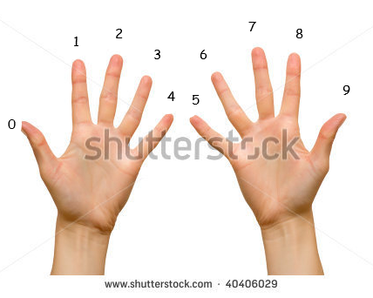 | Hay que poner los números sobre los dedos de las manos como se indica.
IMG02 | 191646758 | Cuaderno de Estudio | Fotografía |  | MA_06_02_CO_IMG02_small | 526 x 370 px | MA_06_02_CO_IMG02_zoom | 800 x 600 px
IMG03 | 1° ESO/Matemáticas/Los números/el sistema de numeración decimal/Los tipos de sistemas de numeración | Cuaderno de Estudio | Fotografía |  | MA_06_02_CO_IMG03_small | 526 x 370 px | MA_06_02_CO_IMG03_zoom | 800 x 600 px
IMG04 | Sistema de numeración egipcio y equivalencias | Cuaderno de Estudio | Ilustración |  | MA_06_02_CO_IMG04_small | 526 x 370 px | MA_06_02_CO_IMG04_zoom | 800 x 600 px |  | No encontré la imagen en shutter, pero es válido si es foto y no ilustración, lo único es que debe tener las equivalencias de los símbolos y los números
IMG05 | Representación de número en el sistema egipcio | Cuaderno de Estudio | Ilustración |  | MA_06_02_CO_IMG05_small | 526 x 370 px | MA_06_02_CO_IMG05_zoom | 800 x 600 px | 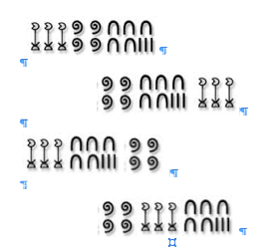
IMG06 | Antiguo sistema de numeración decimal | Cuaderno de Estudio | Ilustración |  | MA_06_02_CO_IMG06_small | 526 x 370 px | MA_06_02_CO_IMG06_zoom | 800 x 600 px
IMG07 | Evolución del sistema decimal | Cuaderno de Estudio | Ilustración |  | MA_06_02_CO_IMG07_small | 526 x 370 px | MA_06_02_CO_IMG07_zoom | 800 x 600 px
IMG08 | 1° ESO/Matemáticas/Los números naturales | Cuaderno de Estudio | Ilustración |  | MA_06_02_CO_IMG08_small | 526 x 370 px | MA_06_02_CO_IMG08_zoom | 800 x 600 px | 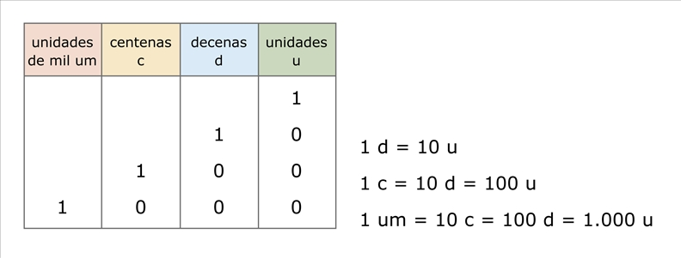
IMG09 | http://profesores.aulaplaneta.com/DNNPlayerPackages/Package12642/InfoGuion/cuadernoestudio/images_xml/MT_07_01_img09_small.jpg | Cuaderno de Estudio | Ilustración |  | MA_06_02_CO_IMG09_small | 526 x 370 px | MA_06_02_CO_IMG09_zoom | 800 x 600 px
IMG10 | 112913404 | Cuaderno de Estudio | Fotografía |  | MA_06_02_CO_IMG10_small | 526 x 370 px | MA_06_02_CO_IMG10_zoom | 800 x 600 px |  | Con estas cuatro imágenes hacer un collage para ambientar el tema. Debe quedar preferiblemente horizontal
IMG11 | 188424746 | Cuaderno de Estudio | Fotografía |  | MA_06_02_CO_IMG11_small | 526 x 370 px | MA_06_02_CO_IMG11_zoom | 800 x 600 px |  | Con estas cuatro imágenes hacer un collage para ambientar el tema. Debe quedar preferiblemente horizontal
IMG12 | 250832059 | Cuaderno de Estudio | Fotografía |  | MA_06_02_CO_IMG12_small | 526 x 370 px | MA_06_02_CO_IMG12_zoom | 800 x 600 px |  | Con estas cuatro imágenes hacer un collage para ambientar el tema. Debe quedar preferiblemente horizontal
IMG13 | 112499642 | Cuaderno de Estudio | Fotografía |  | MA_06_02_CO_IMG13_small | 526 x 370 px | MA_06_02_CO_IMG13_zoom | 800 x 600 px |  | Con estas cuatro imágenes hacer un collage para ambientar el tema. Debe quedar preferiblemente horizontal
IMG14 | http://profesores.aulaplaneta.com/DNNPlayerPackages/Package12642/InfoGuion/cuadernoestudio/images_xml/MT_07_01_img01_small.jpg | Cuaderno de Estudio | Ilustración |  | MA_06_02_CO_IMG14_small | 526 x 370 px | MA_06_02_CO_IMG14_zoom | 800 x 600 px
IMG15 | http://profesores.aulaplaneta.com/DNNPlayerPackages/Package12642/InfoGuion/cuadernoestudio/images_xml/MT_07_01_img07_small.jpg | Cuaderno de Estudio | Fotografía |  | MA_06_02_CO_IMG15_small | 526 x 370 px | MA_06_02_CO_IMG15_zoom | 800 x 600 px
IMG16 | Recta numérica | Cuaderno de Estudio | Ilustración |  | MA_06_02_CO_IMG16_small | 526 x 370 px | MA_06_02_CO_IMG16_zoom | 800 x 600 px

